对账
订单号 | 入住日期 | 离店日期 | 应收 |  |  |  | ，
17688295645 | 2022-05-07 | 2022-05-09 | 11786 | 11786.00 | 2475884 | 0 | ，2475884 | 直连
17780774638 | 2022-05-02 | 2022-05-09 | 29876 | 29876.00 | 2503931 | 0 | ，2503931 | 直连
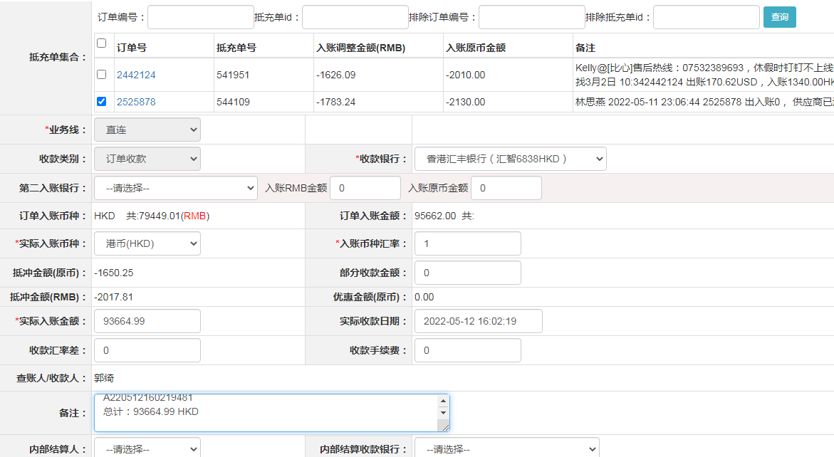
17829581653 | 2022-05-08 | 2022-05-09 | 481 | 481.00 | 2520018 | 0 | ，2520018 | 直连
17842707377 | 2022-05-08 | 2022-05-09 | 310 | 310.00 | 2523132 | 0 | ，2523132 | 直连
17857679894 | 2022-05-03 | 2022-05-09 | 4460 | 4460.00 | 2527892 | 0 | ，2527892 | 直连
17858592883 | 2022-05-04 | 2022-05-09 | 3495 | 3495.00 | 2528325 | 0 | ，2528325 | 直连
17858764317 | 2022-05-07 | 2022-05-09 | 1468 | 1468.00 | 2528435 | 0 | ，2528435 | 直连
17871525050 | 2022-05-07 | 2022-05-09 | 2644 | 2644.00 | 2531331 | 0 | ，2531331 | 直连
17875129890 | 2022-05-07 | 2022-05-09 | 4980 | 4980.00 | 2531884 | 0 | ，2531884 | 直连
17875702369 | 2022-05-06 | 2022-05-09 | 1030.99 | 1030.99 | 2532115 | 0 | ，2532115 | 直连
17877637180 | 2022-05-07 | 2022-05-09 | 1278 | 1278.00 | 2532824 | 0 | ，2532824 | 直连
17877822113 | 2022-05-05 | 2022-05-09 | 1988 | 1988.00 | 2532910 | 0 | ，2532910 | 直连
17878413892 | 2022-05-08 | 2022-05-09 | 1880 | 1880.00 | 2533202 | 0 | ，2533202 | 直连
17884316520 | 2022-05-03 | 2022-05-09 | 18168 | 18168.00 | 2534878 | 0 | ，2534878 | 直连
17892011548 | 2022-05-08 | 2022-05-09 | 844 | 844.00 | 2537645 | 0 | ，2537645 | 直连
17892070354 | 2022-05-05 | 2022-05-09 | 2020 | 2020.00 | 2537721 | 0 | ，2537721 | 直连
17896313077 | 2022-05-08 | 2022-05-09 | 1439 | 1439.00 | 2539342 | 0 | ，2539342 | 直连
17897007328 | 2022-05-08 | 2022-05-09 | 314 | 314.00 | 2539748 | 0 | ，2539748 | 直连
17901953300 | 2022-05-08 | 2022-05-09 | 382 | 382.00 | 2541350 | 0 | ，2541350 | 直连
17902149802 | 2022-05-07 | 2022-05-09 | 4718 | 4718.00 | 2541474 | 0 | ，2541474 | 直连
17903236575 | 2022-05-08 | 2022-05-09 | 189 | 189.00 | 2542027 | 0 | ，2542027 | 直连
17906545435 | 2022-05-08 | 2022-05-09 | 335 | 335.00 | 2542641 | 0 | ，2542641 | 直连
17907628117 | 2022-05-08 | 2022-05-09 | 522 | 522.00 | 2543135 | 0 | ，2543135 | 直连
17907718823 | 2022-05-08 | 2022-05-09 | 1187 | 1187.00 | 2543174 | 0 | ，2543174 | 直连
17850643702 | 2022-05-04 | 2022-05-07 | -2130 | #N/A | 2525878 | #N/A | ，2525878 | #N/A | 5.12 可退

 |  |  | 93664.99
 |  |  | 93664.99 HKD

A220512160219481
总计：93664.99 HKD

